BALANCE GENERAL DICIEMBRE
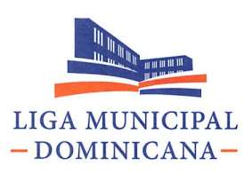

Balance General
Al 31 de Diciembre del año 2021
( VALORES ES RD$)

ACTIVOS
ACTIVOS CORRIENTES
DISPONIBILIDADES EN CAJA Y BANCOS |  | 4,706,704,452.73
CUENTAS Y DOCUMENTOS POR COBRAR A CORTO PLAZO |  | 444,244.08
INVENTARIOS |  | 4,322,758.13
TOTAL ACTIVOS CORRIENTES |  | 4,711,471,454.94
ACTIVOS NO CORRIENTES
BIENES DE USO (ACTIVOS NO FINANCIEROS) |  | 208,772,886.67
TOTAL ACTIVOS NO CORRIENTES |  | 208,772,886.67
TOTAL ACTIVOS |  | 4,920,244,341.61
PASIVOS
PASIVOS CORRIENTES
CUENTAS POR PAGAR A CORTO PLAZO |  | 85,726,883.91
TOTAL PASIVOS CORRIENTES |  | 85,726,883.91
PASIVOS NO CORRIENTES
TOTAL PASIVOS |  | 85,726,883.91
PATRIMONIO
PATRIMONIO INICIAL |  | 170,860,268.57
RESULTADO DE EJERCICIOS ANTERIORES |  | 614,950,269.89
RESULTADO NETO DEL EJERCICIO |  | 4,048,706,919.24
TOTAL PATRIMONIO NETO |  | 4,834,517,457.70
TOTAL PASIVOS Y PATRIMONIO |  | 4,920,244,341.61

LIC. VICTOR JOSE D' AZA | LIC. LOURDES MIRABAL
Secretario General | Sub-Sec. Adtiva y Financiera

LIC. CLARISSA DE LEON | LIC. SULEIKA RUIZ CUEVAS
Directora Financiera | Encargada de Contabilidad

